상품제안서
세인트비 블루투스 스피커 듀엣 노래방마이크 | 상품코드: S42405

 |  |  |  |  |  |  | 02-713-8555 | www.synergygift.co.kr
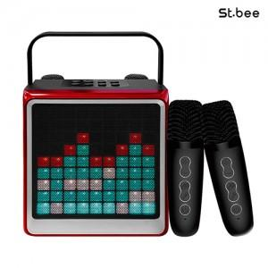

【상세/제작정보】

【인쇄/포장옵션】 | 레이저 / 포장불가능

【공급단가】 | 수량 | 10~ | 50~ | 100~ | 300~ | 500~
*VAT별도 | 단가 | 51,600원 | 46,900원 | 45,700원 | 44,450원 | 43,600원

【상품 URL】 | https://www.synergygift.co.kr:443/src/goods_detail.php?gdno=42405

